COLESLAW
 | LIBRO RECETARIO LE PLACE |  |  | OAYB-38 V:02 05/02/2026
COLESLAW
DESCRIPCIÓN: Ensalada americana de repollo rallado.

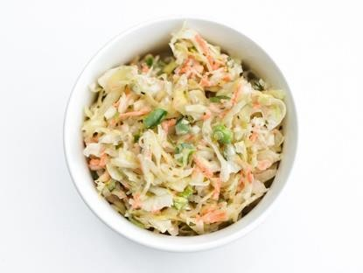
 |  |  | Peso de ración: 80g
Ingrediente | DESCRIPCION | CANTIDAD EN GRAMOS A USAR
 |  | 20 | 50 | 75
Repollo | Blanco, juliana | 800 | 2000 | 3000
Zanahoria | Rallada | 200 | 500 | 750
Mayonesa |  | 150 | 375 | 562.5
Vinagre | Blanco | 30 | 75 | 112.5
Pimienta | negra, molida | 3 | 7.5 | 11.25
Sal |  | 40 | 100 | 150
Cebolla | Blanca, rallada | 40 | 100 | 150
PROCEDIMIENTO
Mezclar el repollo con la sal y estrujar con fuerza. Dejar reposar por 5 minutos. Bañar con agua muy fría todo el exceso de sal. Escurrir del exceso de agua. Mezclar junto a la zanahoria. En un cuenco a parte mezclar la mayonesa la pimienta y el vinagre, batir con globo. Verter la vinagreta junto a la ensalada y mezclar. Dejar reposar por 5 minutos. Rectificar sabor con sal o pimienta.
CÓDIGO: A-E4

TABULÉ
 | LIBRO RECETARIO LE PLACE |  |  | OAYB-38 V:02 05/02/2026
TABULÉ
DESCRIPCIÓN: Mezcla de bulgur y cantidades de perejil.

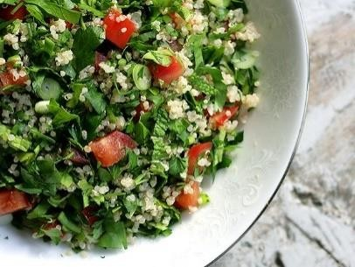
 |  |  | Peso de ración: 80g
Ingrediente | DESCRIPCION | CANTIDAD EN GRAMOS A USAR
 |  | 20 | 50 | 75
Trigo americano | Remojado en agua tibia | 500 | 1250 | 1875
Perejil | liso, picado chiffon | 400 | 1000 | 1500
Tomate | Despepitado, Concassé | 200 | 500 | 750
Sal |  | 3 | 7.5 | 11.25
Limón | zumo | 90 | 225 | 337.5
Hierba buena | Picado en chiffon | 60 | 150 | 225
Aceite | Oliva | 20 | 50 | 75
PROCEDIMIENTO
Hidratar la sémola de trigo con el aceite de oliva. Rehogar en agua hirviendo con sal. Tapar con film plástico hasta que se absorba toda el agua. Con la ayuda de un trinche/Tenedor airear el trigo. Reposar hasta enfriar. Añadir el resto de los ingredientes en un bol y mezclar todo junto. Rectificar saborización con sal y pimienta.
CÓDIGO: A-H2

ENSALADA FLOR
 | LIBRO RECETARIO LE PLACE |  |  | OAYB-38 V:02 05/02/2026
ENSALADA FLOR
DESCRIPCIÓN: Ensalada fresca de pepinos y perejil. Colorido
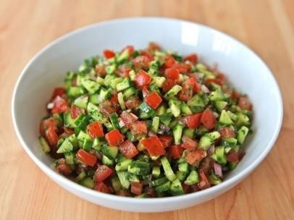
 |  |  | Peso de ración: 80g
Ingrediente | DESCRIPCION | CANTIDAD EN GRAMOS A USAR
 |  | 20 | 50 | 75
Pepino | Batonette, despepitados | 500 | 1250 | 1875
Cebolla | Morada, brunoise | 120 | 300 | 450
Tomate | Despepitado, batonette | 350 | 875 | 1312.5
Limón | Zumo | 30 | 75 | 112.5
Perejil | Picado Finamente | 120 | 300 | 450
Pimienta | Negra |  | 0 | 0
Aceite | Oliva | 30 | 75 | 112.5
Sal |  | 3 | 7.5 | 11.25
Sésamo | Semillas, blanca | 80 | 200 | 300
Aceitunas
PROCEDIMIENTO
Empleamos los pepinos pelados solo hasta la mitad. Cortar en cubos eliminando los centros húmedos con semillas, Mezclar el pepino, la cebolla en un bol. Agregar sal y limón y dejar remojar por 10 minutos mezclando ocasionalmente. Colocar el tomate en un colador y escurrir exceso de agua. Añadir el perejil a la mezcla de pepino y mezclar. Añadir los tomates. Vaciar en la fuente y decorar con un poco de semillas de sésamo, y pepinos y pimentones dispuesto a su alrededor en forma de pétalos.
CODIGO: A-E6

